Hoja1
Módulo de Excel Avanzado I - Informes comparativos
Más sobre funciones “punto SI” y “punto SI punto CONJUNTO” y el análisis de otras funciones y herramientas que las complementan.

Basado en las explicaciones del video, desarrolle las siguientes actividades:
1- Usando las correspondientes funciones xxx.SI.CONJUNTO, formule los rangos de celdas con fondo gris, correspondientes a las tablas CANTIDAD DE ESTUDIANTES, PROMEDIO DE CALIFICACIONES y CALIFICACIÓN MÁXIMA. Tenga en cuenta los resultados de la imagen para confirmar que está resolviendo bien cada fórmula.
2- Elabore las tres Tablas dinámicas de la imagen de la Hoja2, teniendo en cuenta que sólo se analizan los resultados de NIVEL BÁSICO.

ESTUDIANTE | EMPRESA | NOTA EVALUACIÓN | BÁSICO | MEDIO | AVANZADO |  | NIVEL BÁSICO |  | NIVEL MEDIO |  | NIVEL AVANZADO
Estud 1 | Empresa1 | 47.5% | TRUE | FALSE | FALSE |  | desde… | hasta… | desde… | hasta… | desde… | hasta…
Estud 2 | Empresa1 | 56.8% | FALSE | TRUE | FALSE | Empresa1 | 0.0% | 50.0% | 50.1% | 70.0% | 70.1% | 100.0%
Estud 3 | Empresa1 | 87.1% | FALSE | FALSE | TRUE | Empresa2 | 0.0% | 60.0% | 60.1% | 80.0% | 80.1% | 100.0%
Estud 4 | Empresa1 | 45.2% | TRUE | FALSE | FALSE | Empresa3 | 0.0% | 70.0% | 70.1% | 85.0% | 85.1% | 100.0%
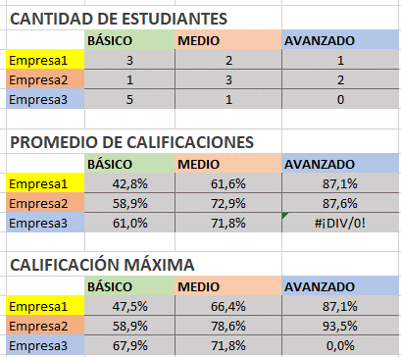
Imagen de resultados
Estud 5 | Empresa1 | 66.4% | FALSE | TRUE | FALSE
Estud 6 | Empresa1 | 35.7% | TRUE | FALSE | FALSE
Estud 7 | Empresa2 | 75.2% | FALSE | TRUE | FALSE | CANTIDAD DE ESTUDIANTES
Estud 8 | Empresa2 | 64.8% | FALSE | TRUE | FALSE |  | BÁSICO | MEDIO | AVANZADO
Estud 9 | Empresa2 | 78.6% | FALSE | TRUE | FALSE | Empresa1
Estud 10 | Empresa2 | 81.7% | FALSE | FALSE | TRUE | Empresa2
Estud 11 | Empresa2 | 93.5% | FALSE | FALSE | TRUE | Empresa3
Estud 12 | Empresa2 | 58.9% | TRUE | FALSE | FALSE
Estud 13 | Empresa3 | 67.9% | TRUE | FALSE | FALSE | PROMEDIO DE CALIFICACIONES
Estud 14 | Empresa3 | 45.2% | TRUE | FALSE | FALSE |  | BÁSICO | MEDIO | AVANZADO
Estud 15 | Empresa3 | 59.4% | TRUE | FALSE | FALSE | Empresa1
Estud 16 | Empresa3 | 67.8% | TRUE | FALSE | FALSE | Empresa2
Estud 17 | Empresa3 | 71.8% | FALSE | TRUE | FALSE | Empresa3
Estud 18 | Empresa3 | 64.8% | TRUE | FALSE | FALSE
 |  |  |  |  |  | CALIFICACIÓN MÁXIMA
 |  |  |  |  |  |  | BÁSICO | MEDIO | AVANZADO
 |  |  |  |  |  | Empresa1
 |  |  |  |  |  | Empresa2
 |  |  |  |  |  | Empresa3

Hoja2
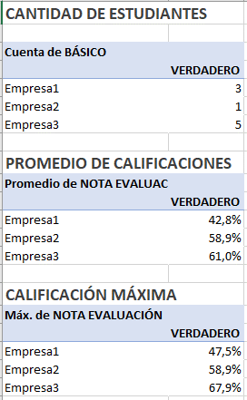
Imagen de resultados

